1.1
voltar à página inicial |  |  |  | 1 - MENUS DE NAVEGAÇÃO
 | S | N | NA
 | x |  |  | 1.1 O menu de navegação deve estar estruturado como uma lista de opções
 |  |  |  | Para que possa ser bem interpretado por tecnologias de apoio, os menus e submenus devem estar estruturados com elementos nativos, do tipo <ul>, ou com a semântica e o estado dos elementos identificados com técnicas em ARIA.

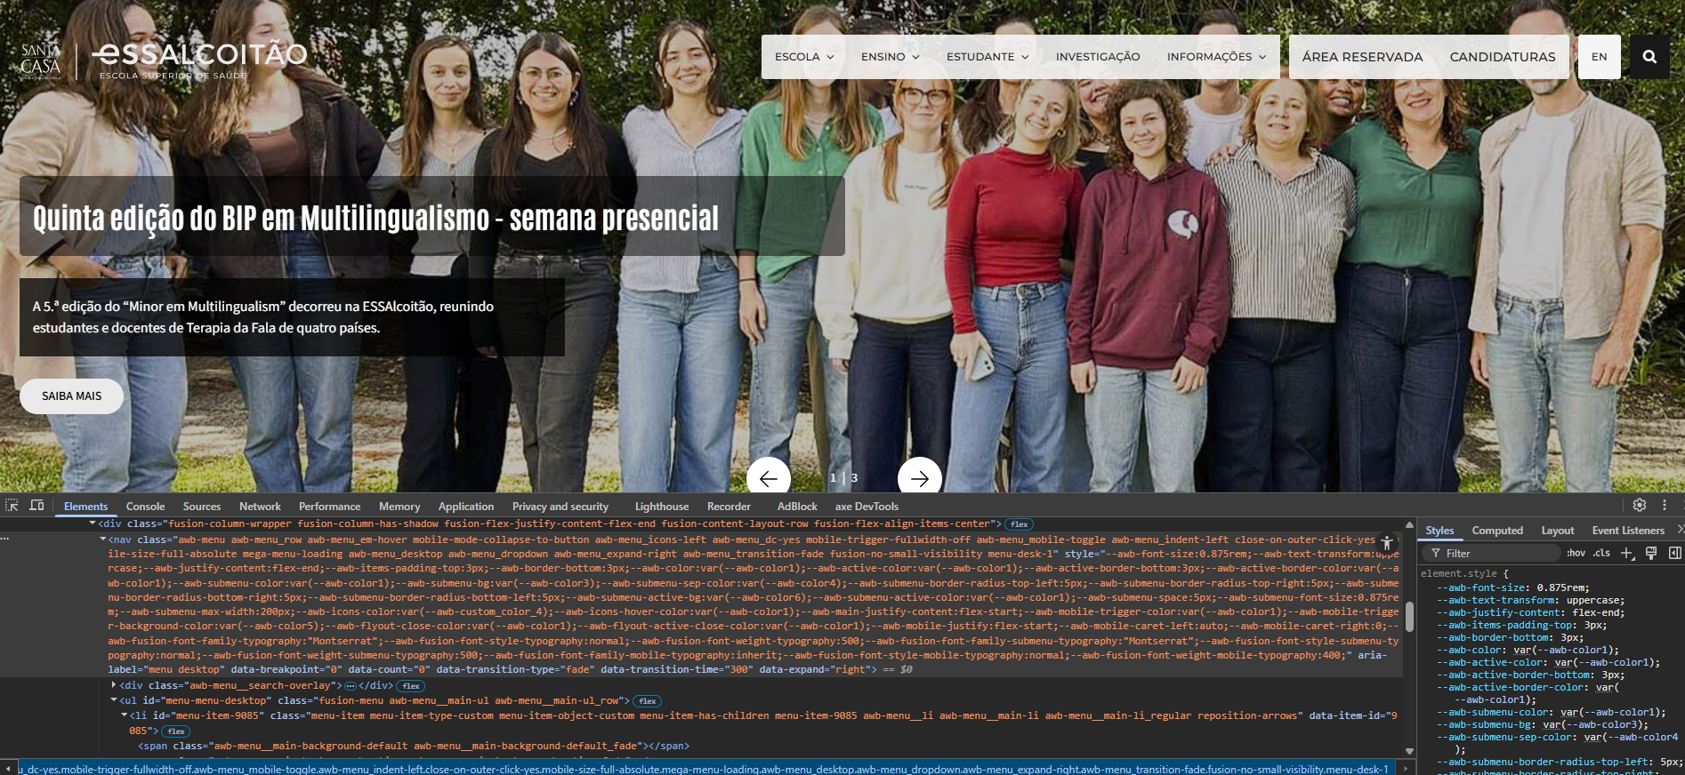
 | Listagem de evidências
 |  |  |  |  | Notas:
 |  |  |  |  | O menu principal está estruturado com <nav>, <ul>, <li> e <a> nativos, garantindo uma hierarquia semântica correta e total compatibilidade com tecnologias de apoio

1.2
voltar à página inicial |  |  |  | 1 - MENUS DE NAVEGAÇÃO
 | S | N | NA
 | x |  |  | 1.2 É possível selecionar as opções e as subopções do menu quer com rato quer com teclado
 |  |  |  | Deve ser possível percorrer a estrutura de navegação quer com um dispositivo apontador quer com o teclado.

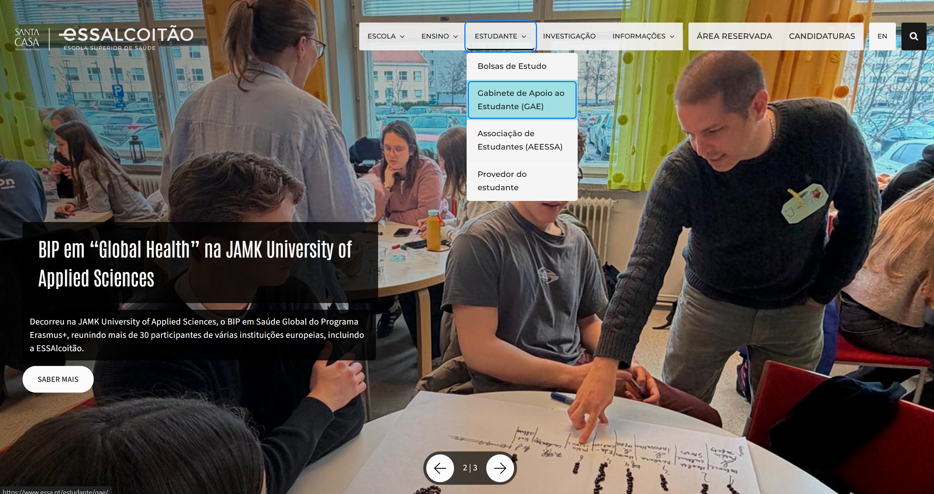
 | Listagem de evidências
 |  |  |  |  | Notas:
 |  |  |  |  | Menu principal totalmente operável por rato e teclado, em desktop e mobile. Tab navega entre opções, Enter/Espaço abre submenus, Esc fecha e devolve o foco. Estado aberto/fechado comunicado aos leitores de ecrã via aria-expanded. No mobile, o foco fica contido no menu enquanto aberto e é devolvido ao botão de origem ao fechar. Página actual identificada com aria-current="page".

1.3
voltar à página inicial |  |  |  | 1 - MENUS DE NAVEGAÇÃO
 | S | N | NA
 | x |  |  | 1.3 As imagens-link, caso existam no menu, devem ter o correspondente equivalente alternativo em texto
 |  |  |  | As imagens corretamente legendadas permitem ser interpretadas como texto, tornando todas as opções de navegação acessíveis.

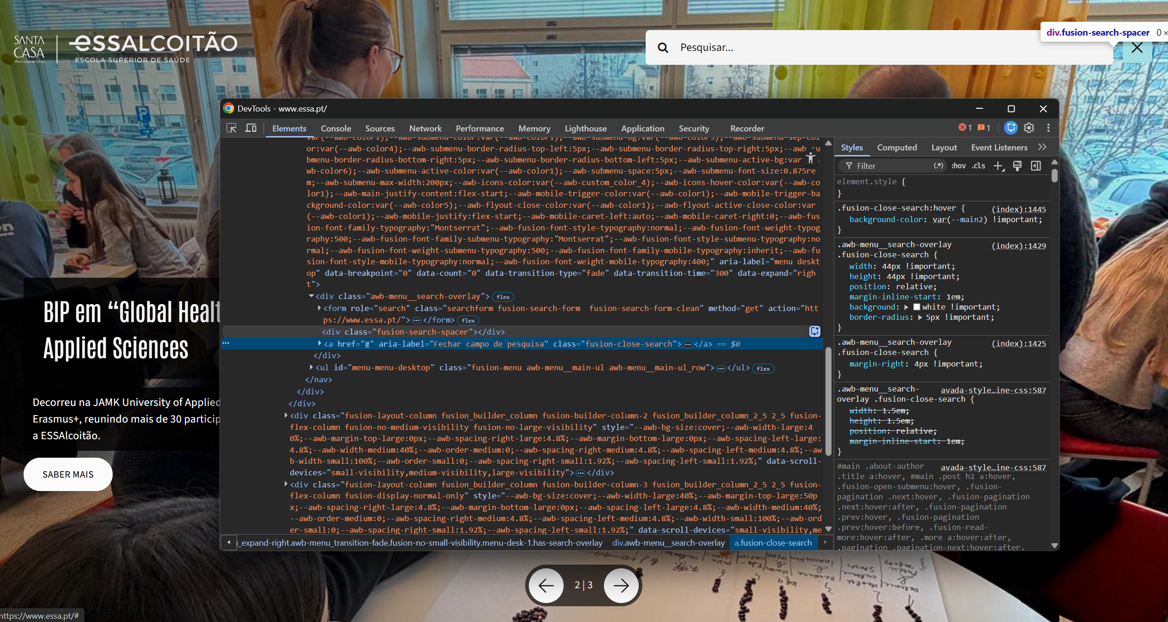
 | Listagem de evidências
 |  |  |  |  | Notas:
 |  |  |  |  | As imagens-link do menu (ícone de pesquisa e botão de fecho da pesquisa) têm equivalente alternativo em texto através de aria-label em português. A operação da pesquisa é totalmente acessível por teclado: abre-se com Enter no ícone, fecha-se com Esc ou clique no botão de fecho, e o foco é sempre devolvido ao ícone de origem.

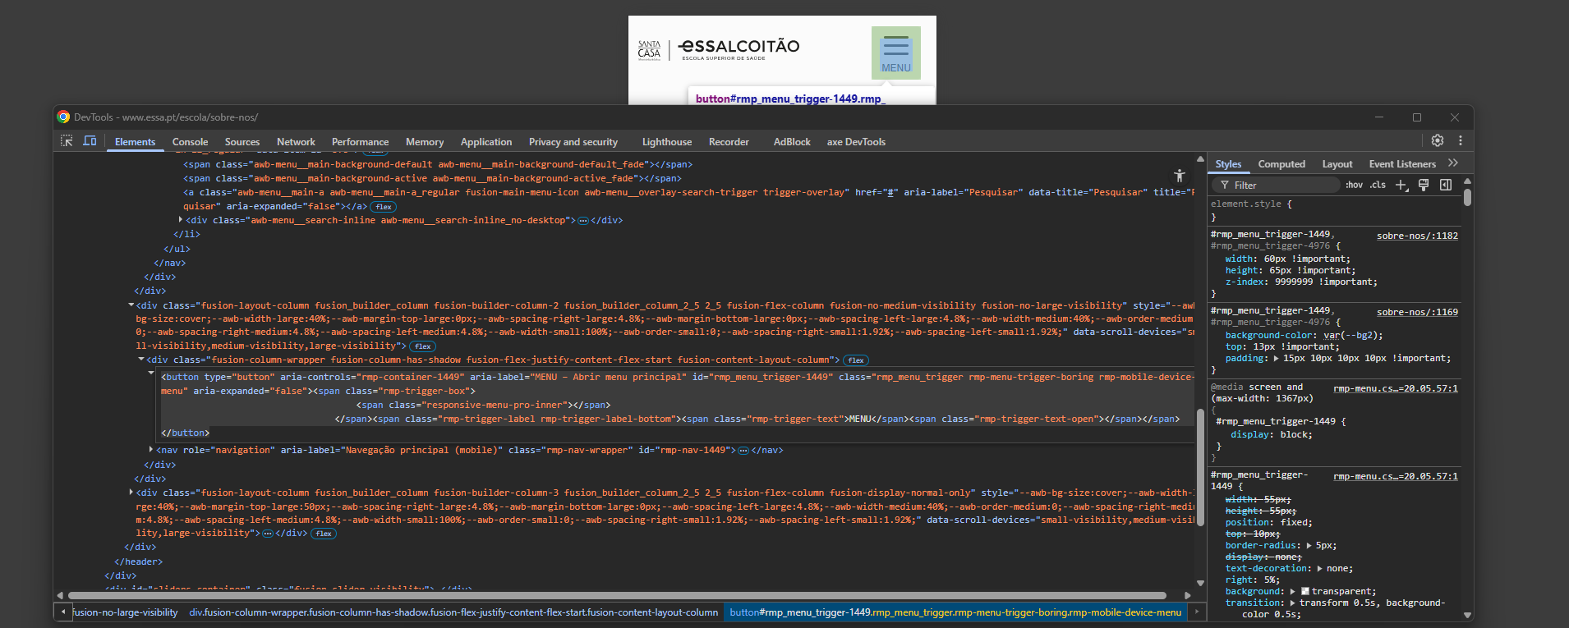

2.1
voltar à página inicial |  |  |  | 2 - TÍTULOS E SUBTÍTULOS
 | S | N | NA
 | x |  |  | 2.1 Existe um título <h1> marcado na página
 |  |  |  | O título principal de cada página, que sumariza o seu conteúdo, deve ser identificado como o primeiro nível dos títulos (h1). Não deverá ser utilizado mais do que um <h1> por página.

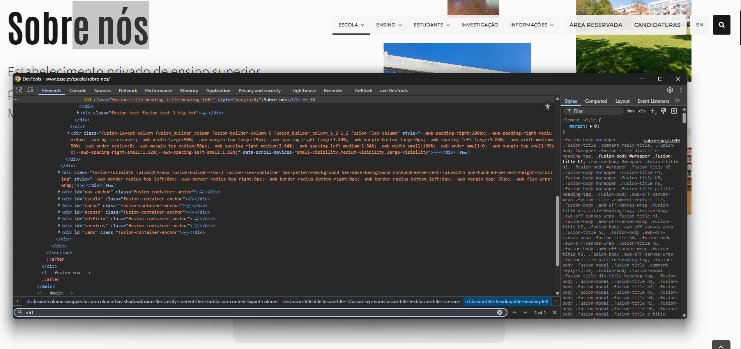
 | Listagem de evidências
 |  |  |  |  | Notas:
 |  |  |  |  | A homepage tem um título <h1> que envolve o logótipo, cumprindo a necessidade de um título único e identificativo da página. Nas restantes páginas do site, o <h1> corresponde ao título principal do conteúdo.

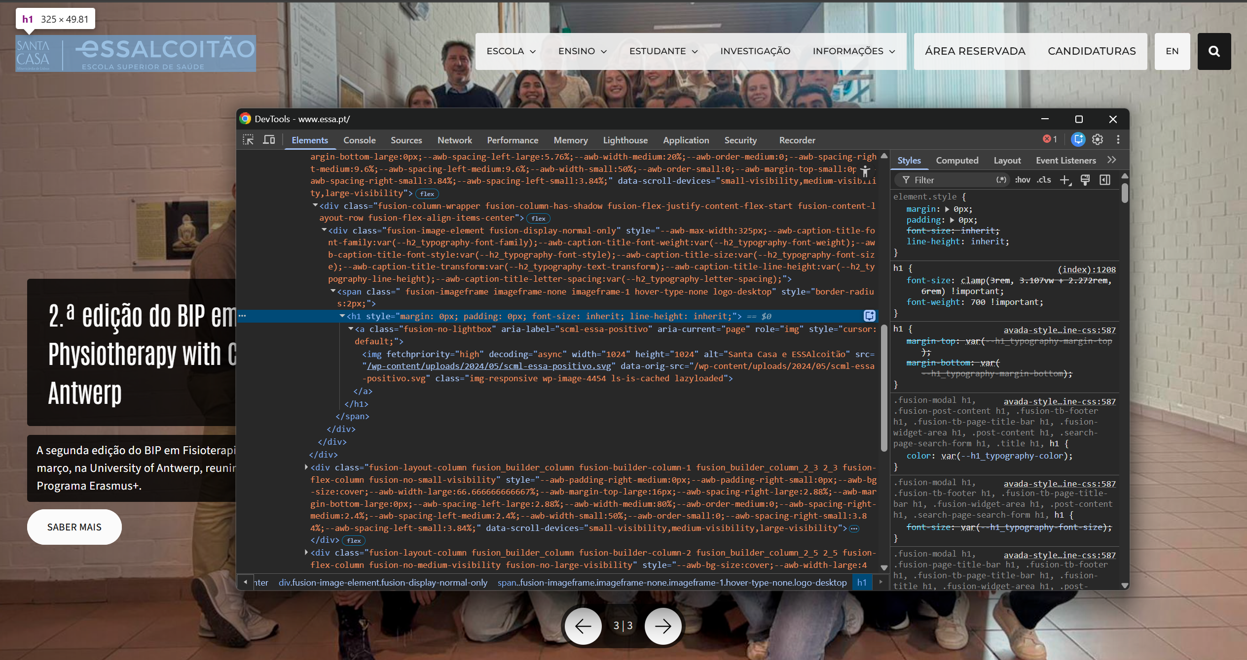

2.2
voltar à página inicial |  |  |  | 2 - TÍTULOS E SUBTÍTULOS
 | S | N | NA
 | x |  |  | 2.2 Existe uma marcação hierarquizada de títulos e subtítulos na página (<h1>...<h6>)
 |  |  |  | Os títulos são empregues de forma hierárquica para melhor estruturar os conteúdos, das informações mais gerais às mais particulares. Deverão ser usados de forma consistente por todo o sítio Web.

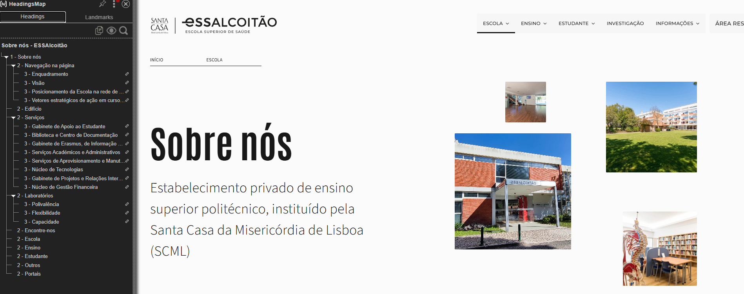
 | Listagem de evidências
 |  |  |  |  | Notas:
 |  |  |  |  | As páginas apresentam marcação hierárquica correcta de títulos, sem saltos de nível. O <h1> identifica o título principal (homepage: logótipo; páginas internas: título do conteúdo). O footer global, presente em todas as páginas, tem o bloco "Fale Connosco" (PT) / "Talk Us" (EN) estruturado como <h2>. O banner de cookies, como região independente, também usa <h2> para o título "Cookies".

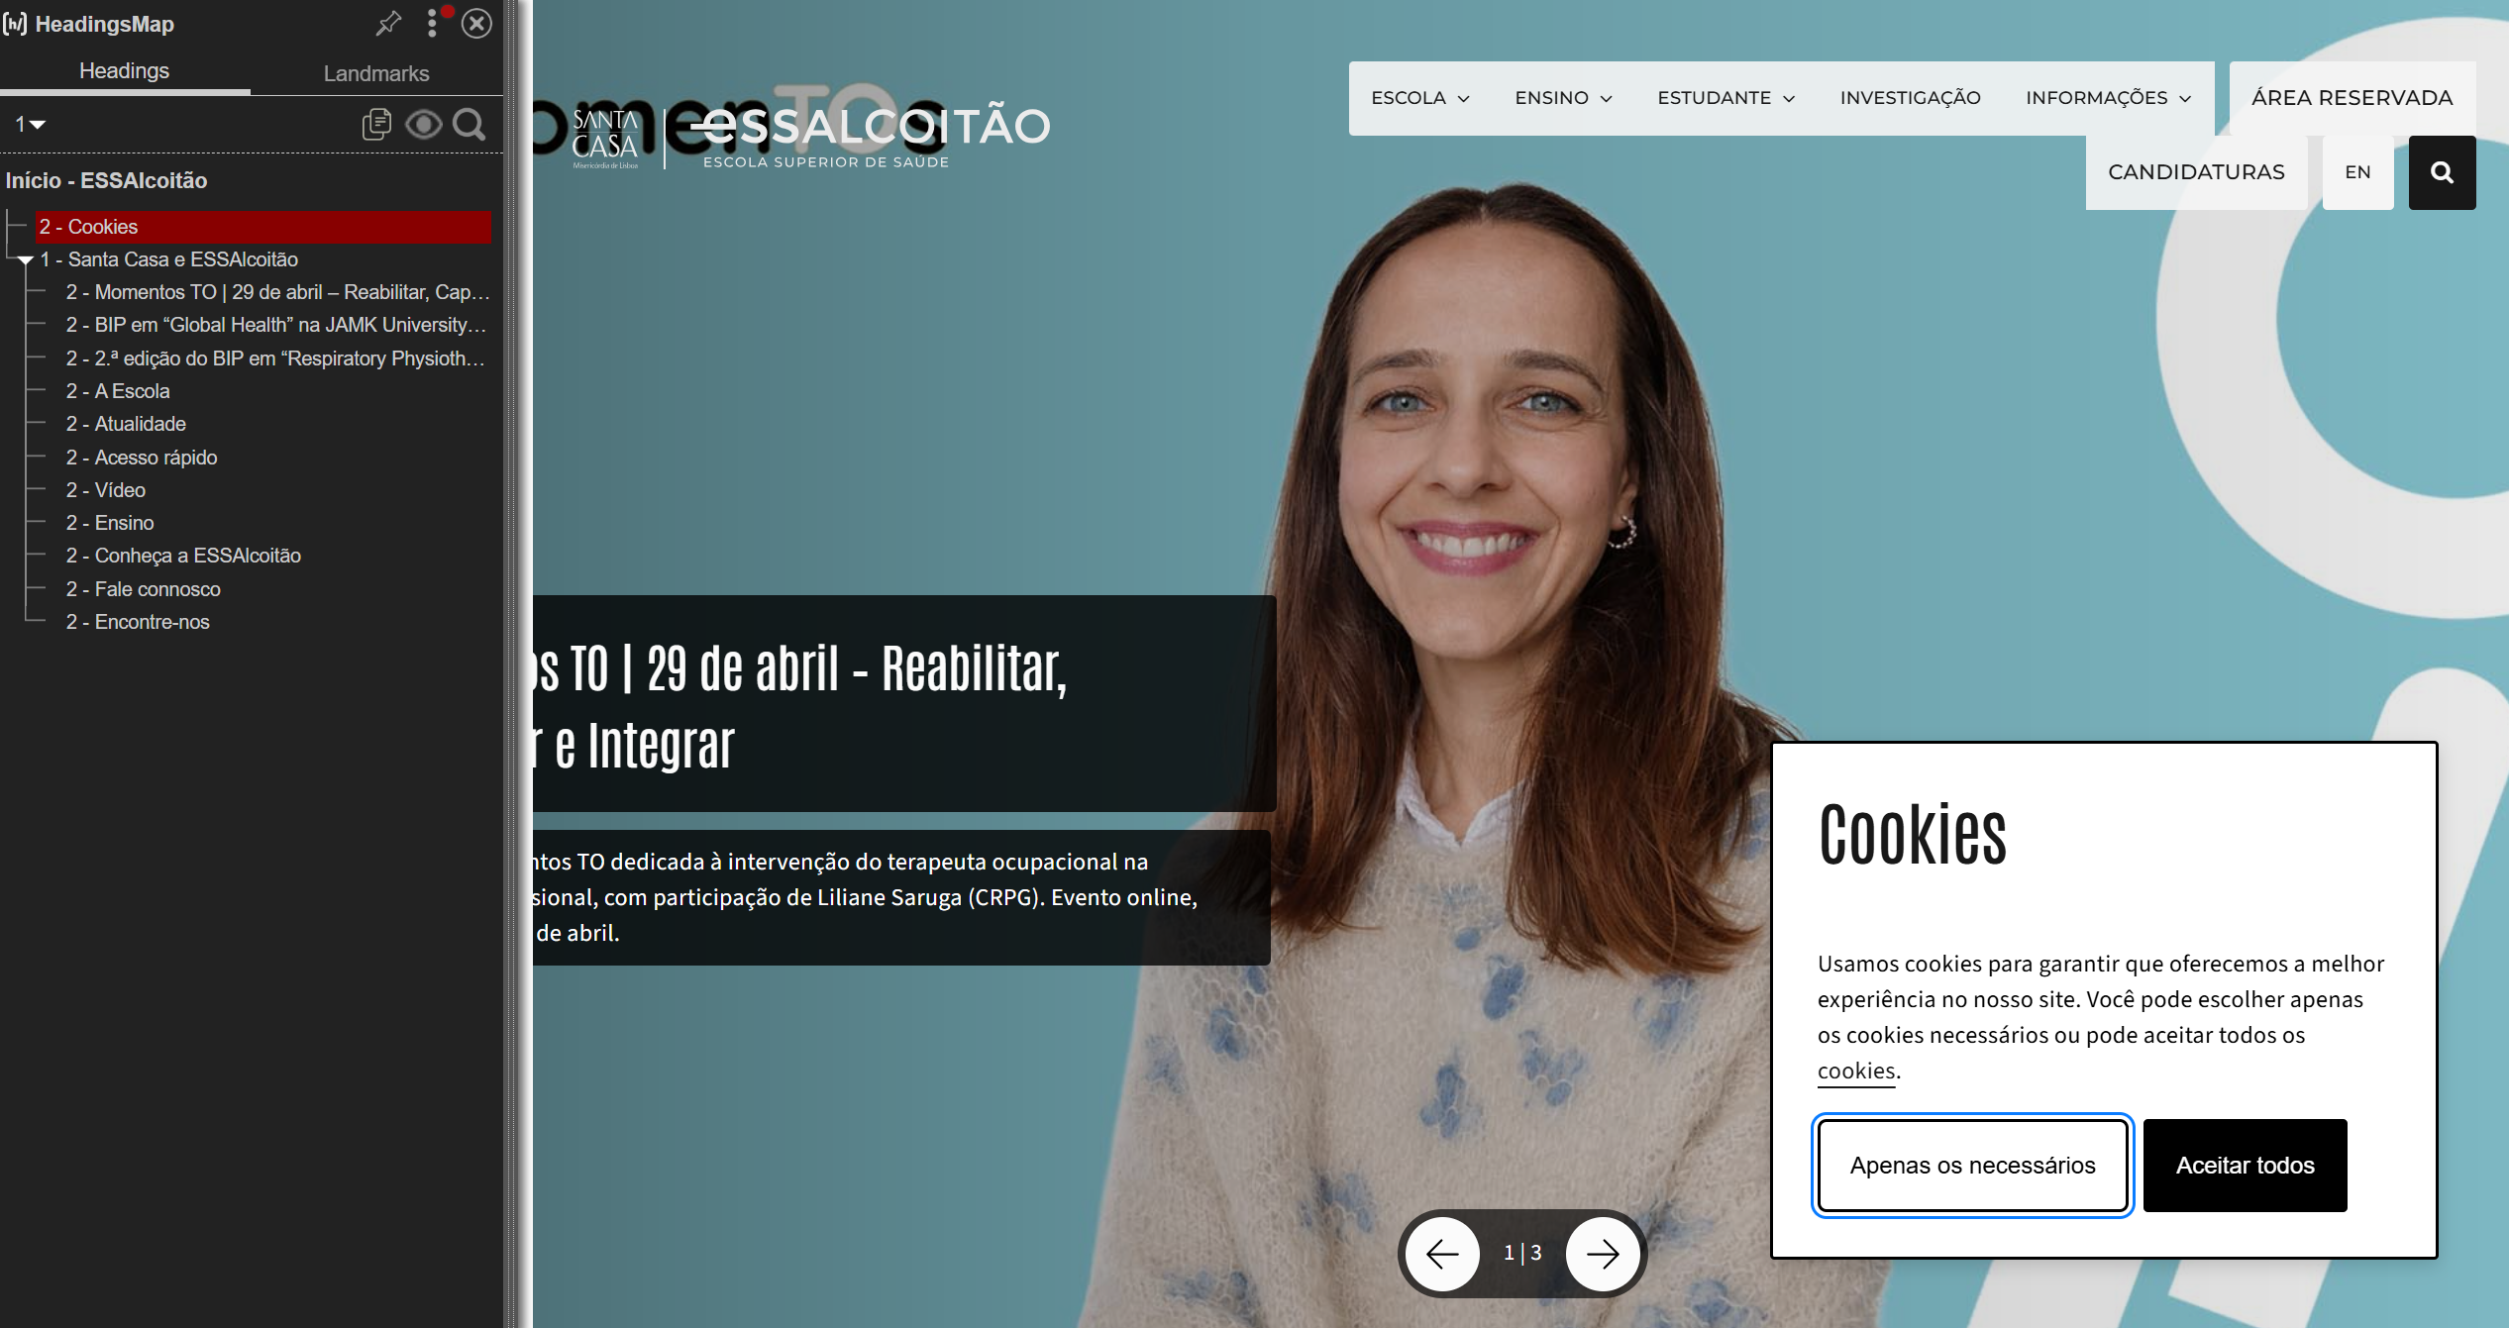

3.1
voltar à página inicial |  |  |  | 3 - TABELAS DE DADOS
 | S | N | NA
 | x |  |  | 3.1 As células que constituem os cabeçalhos da tabela estão marcadas com o elemento <th>
 |  |  |  | Identificar os cabeçalhos de uma tabela ajuda a melhor identificar os eixos que caracterizam a informação em cada célula.

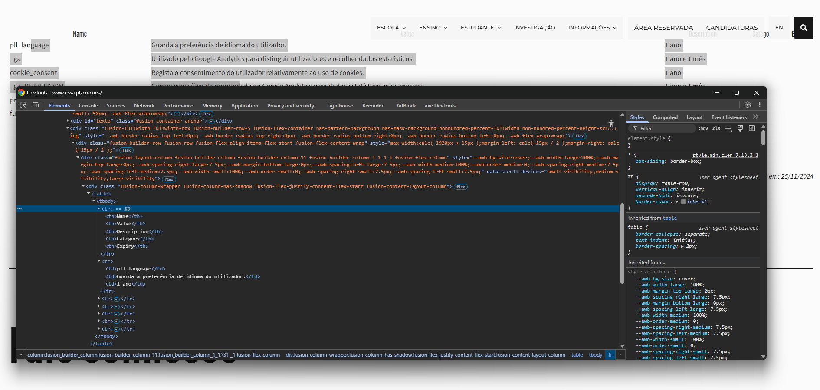
 | Listagem de evidências
 |  |  |  |  | Notas:
 |  |  |  |  | O site só tem a tabela de cookies, que utilizad <th> para identificar os cabeçalhos e estão corretamente estruturadas.

3.2
voltar à página inicial |  |  |  | 3 - TABELAS DE DADOS
 | S | N | NA
 | x |  |  | 3.2 A legenda da tabela está marcada com o elemento <caption>
 |  |  |  | Todas as tabelas deverão conter uma legenda descritiva do seu conteúdo, incluindo as fontes da informação, se necessário.

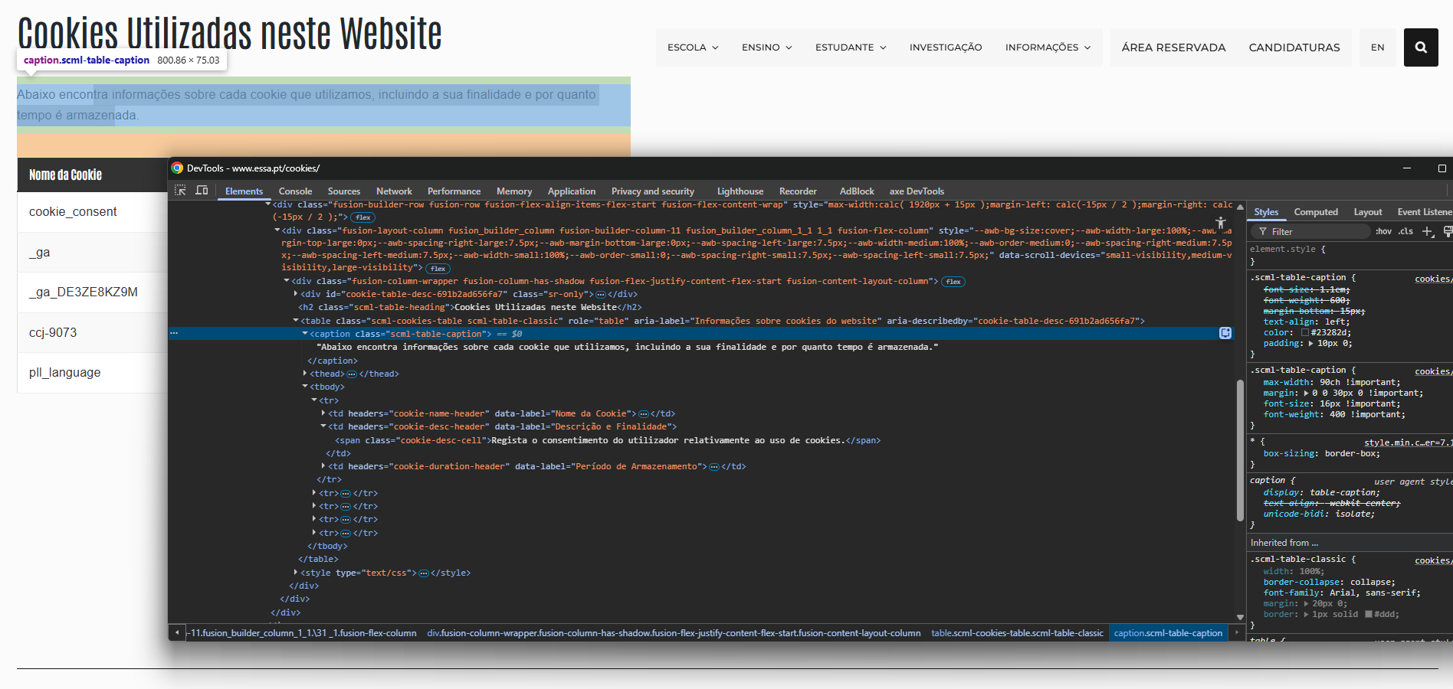
 | Listagem de evidências
 |  |  |  |  | Notas:
 |  |  |  |  | A tabela existente no sítio inclui uma legenda descritiva marcada com <caption>, de acordo com as boas práticas de acessibilidade.

4.1
voltar à página inicial |  |  |  | 4 - ESTRUTURA DA INFORMAÇÃO
 | S | N | NA
 | x |  |  | 4.1 Ao clicar com o rato na etiqueta, o cursor surge no respetivo campo de edição
 |  |  |  | De forma a tornar a seleção de campos pequenos mais fácil, a legenda deverá estar associada ao campo respetivo com o elemento <label>, pois desta forma aumenta-se a sua área clicável. Para os utilizadores de leitores de ecrã (pessoas cegas) a associação da etiqueta ao campo de edição é também fundamental.

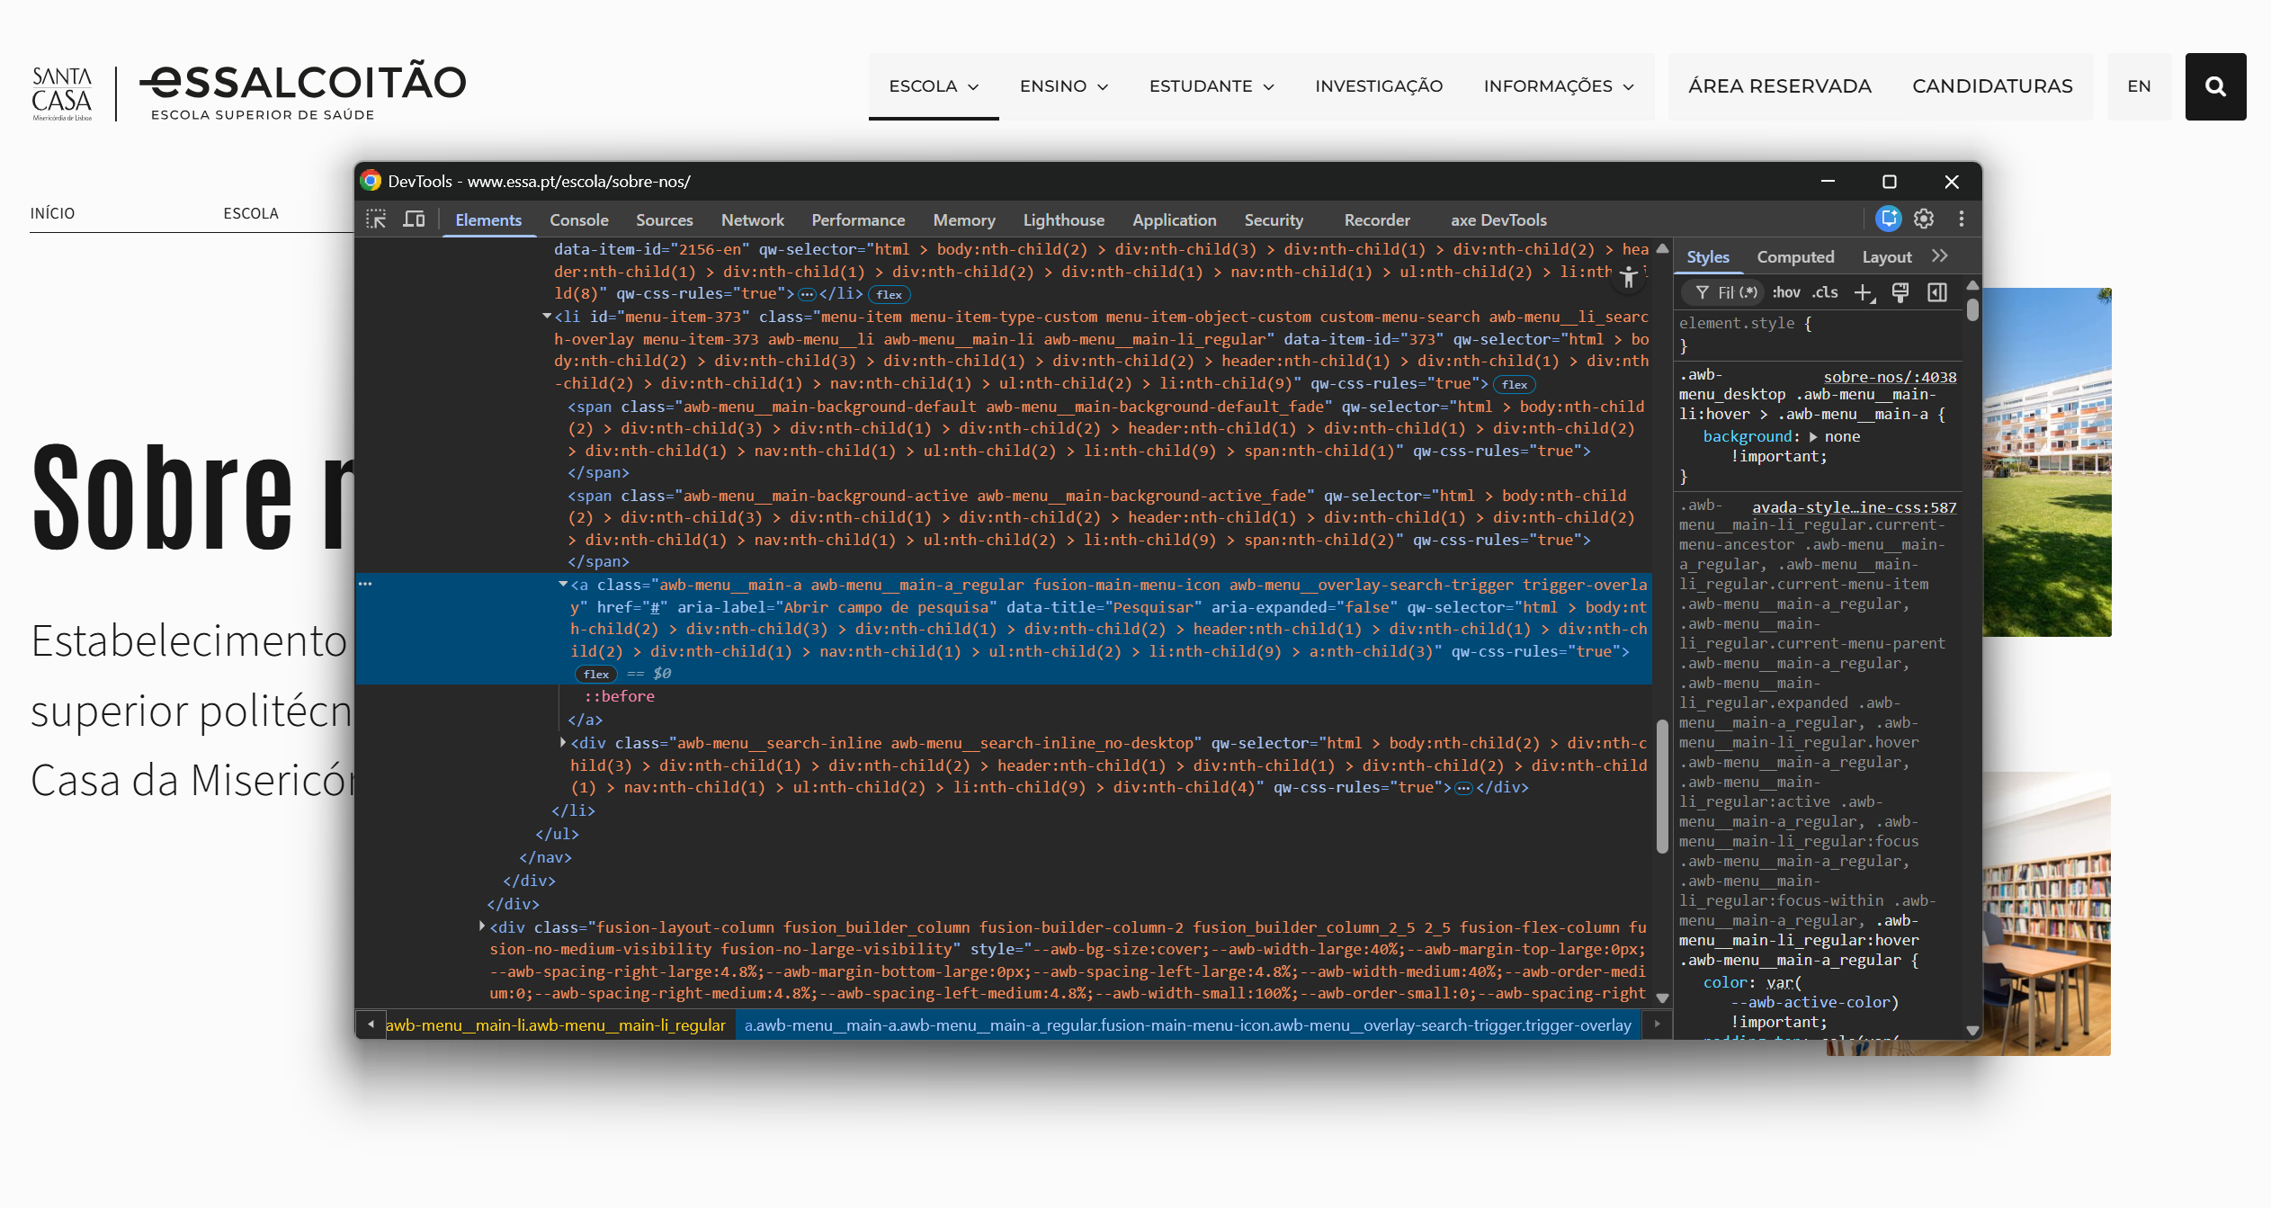
 | Listagem de evidências
 |  |  |  |  | Notas:
 |  |  |  |  | A pesquisa utiliza <label> associado ao input, garantindo que o clique na etiqueta ativa o campo. O site não tem formulários.

4.3
voltar à página inicial |  |  |  | 4 - ESTRUTURA DA INFORMAÇÃO
 | S | N | NA
 | x |  |  | 4.3 É possível localizar e ler as mensagens de erro usando apenas um leitor de ecrã
 |  |  |  | Os erros identificados no decorrer do preenchimento de um formulário deverão preferencialmente ser listados de forma condensada, direcionando cada elemento da lista ao respetivo campo. Cada campo deverá associar a mensagem de erro a si próprio. As mensagens de erro deverão ser breves e claras.

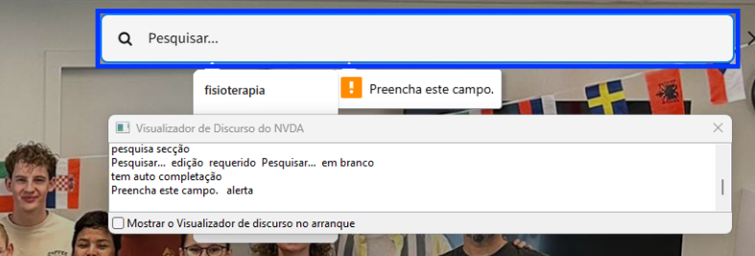
 | Listagem de evidências
 |  |  |  |  | Notas:
 |  |  |  |  | O campo de pesquisa mostra uma mensagem de alerta que é identificada junto dos campos de origem e pelo leitor de ecrã.

5.1
voltar à página inicial |  |  |  | 5 - GRÁFICOS E IMAGENS-LINK
 | S | N | NA
 | x |  |  | 5.1 A imagem ou gráfico tem um equivalente alternativo em texto curto e correto
 |  |  |  | As imagens não decorativas deverão ter uma descrição breve associada, nomeadamente através do uso do atributo <ALT>. Esta legenda deve descrever fielmente o propósito da imagem no contexto em que se encontra.

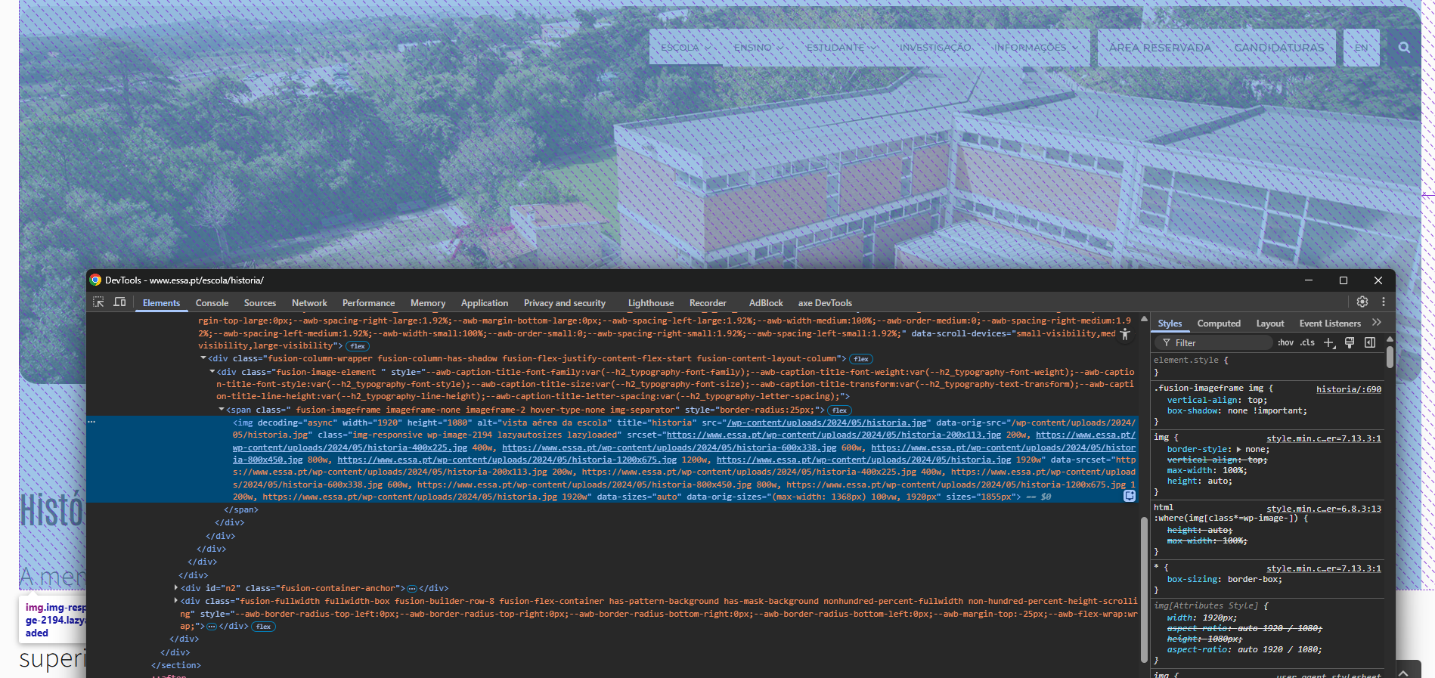
 | Listagem de evidências
 |  |  |  |  | Notas:
 |  |  |  |  | As imagens apresentam alt descritivo; o logótipo identifica corretamente a instituição.

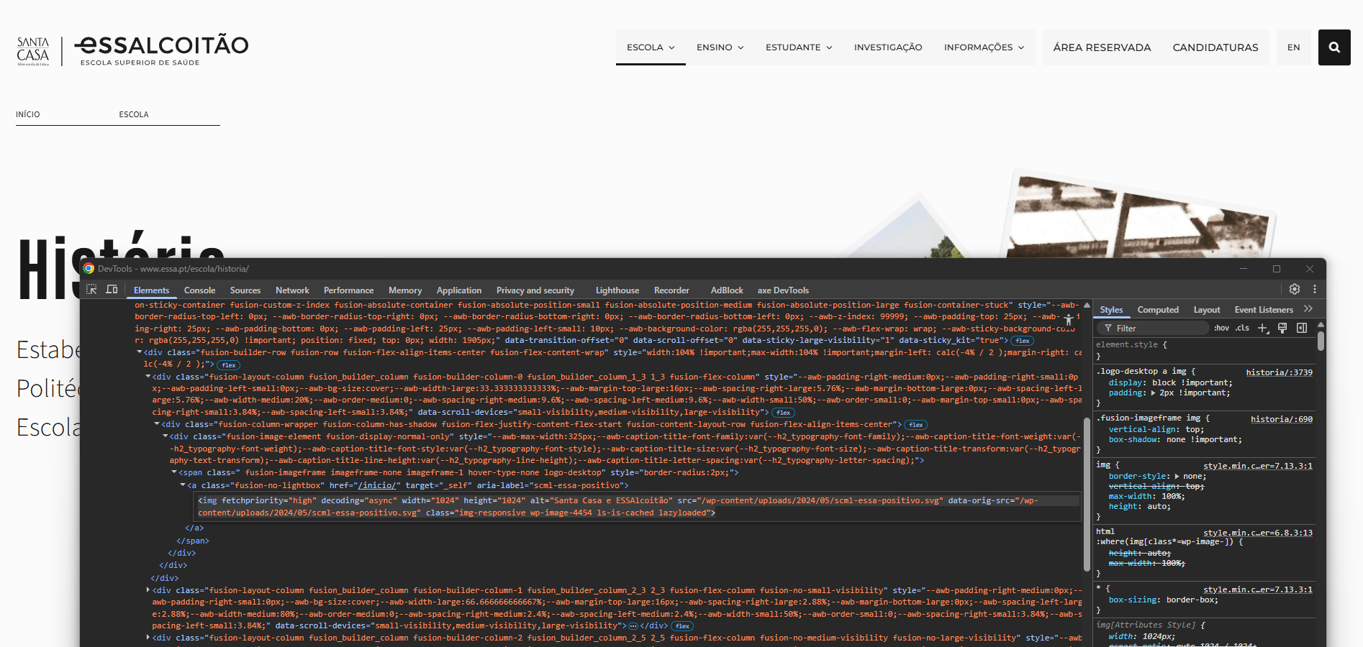

5.3
voltar à página inicial |  |  |  | 5 - GRÁFICOS E IMAGENS-LINK
 | S | N | NA
 | x |  |  | 5.3 As imagens-link têm um equivalente alternativo correto
 |  |  |  | As hiperligações compostas apenas por uma imagem obrigam que esta tenha um equivalente alternativo em texto que represente fielmente o destino da hiperligação.

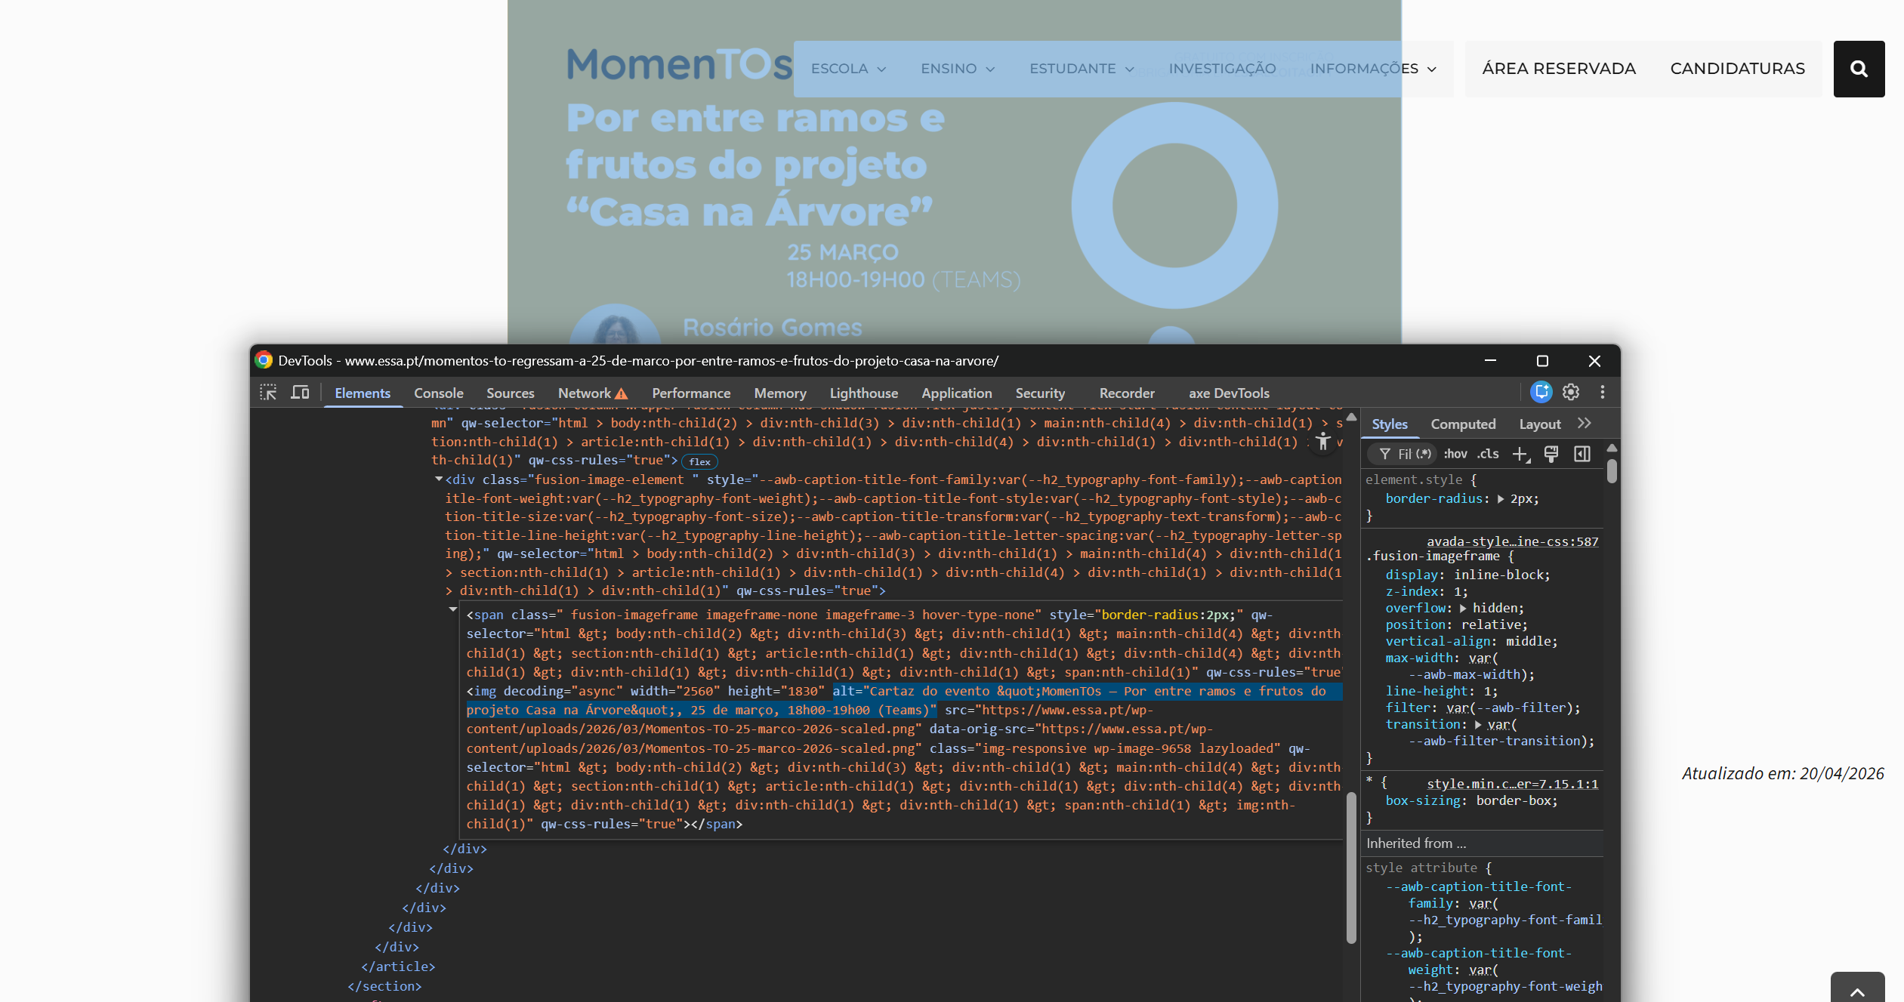
 | Listagem de evidências
 |  |  |  |  | Notas:
 |  |  |  |  | Os links das galerias passaram a ter aria-label descritivo a partir do data-alt, e foram removidos os aria-label/title tóxicos injetados na <img> com o nome do ficheiro. A overlay do iLightbox foi reescrita com toolbar acessível: <button> nativos com aria-label em português, touch targets 44×44, role="dialog" + aria-modal, foco no botão Fechar ao abrir, focus trap, ESC devolve o foco ao trigger, e inert no conteúdo de fundo enquanto a overlay está aberta.

6.2
voltar à página inicial |  |  |  | 6 - CONTRASTE
 | S | N | NA
 | x |  |  | 6.2 O rácio de contraste entre a cor do texto de tamanho grande (maior ou igual que 18 pontos ou maior ou igual que 14 pontos negrito) e a cor do fundo é superior a 3:1
 |  |  |  | Os textos de tamanho superior a 18 pontos, ou os textos de tamanho superior a 14 pontos mas a negrito, devem assegurar um rácio de contraste mínimo de 3:1 entre a cor do texto e a cor do fundo.

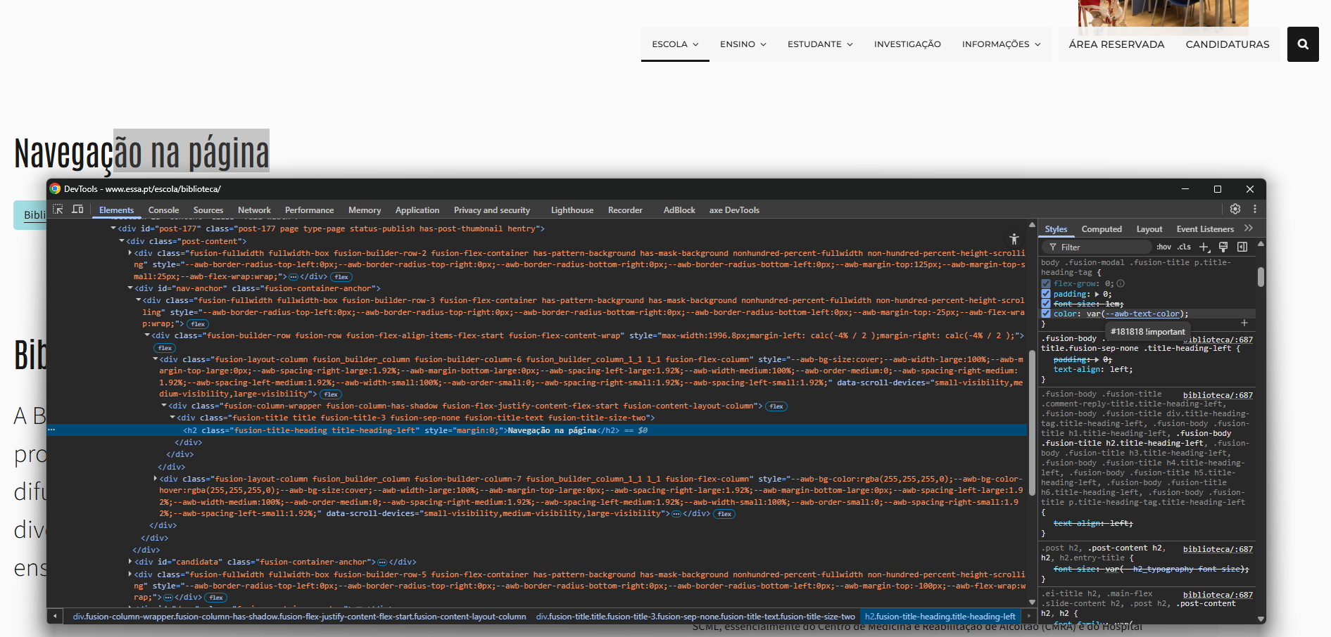
 | Listagem de evidências
 |  |  |  |  | Notas:
 |  |  |  |  | Os títulos e textos de grande dimensão apresentam contraste claramente superior a 3:1 em todas as páginas, conforme verificado visualmente no contexto da interface.

7.1
voltar à página inicial |  |  |  | 7 - PLAYERS
 | S | N | NA
 | x |  |  | 7.1 Deve ser possível ativar os botões de controlo do leitor quer com o rato quer com o teclado
 |  |  |  | Os leitores de multimédia não devem iniciar automaticamente a reprodução dos elementos e têm de ser operáveis usando apenas um rato ou usando apenas um teclado.

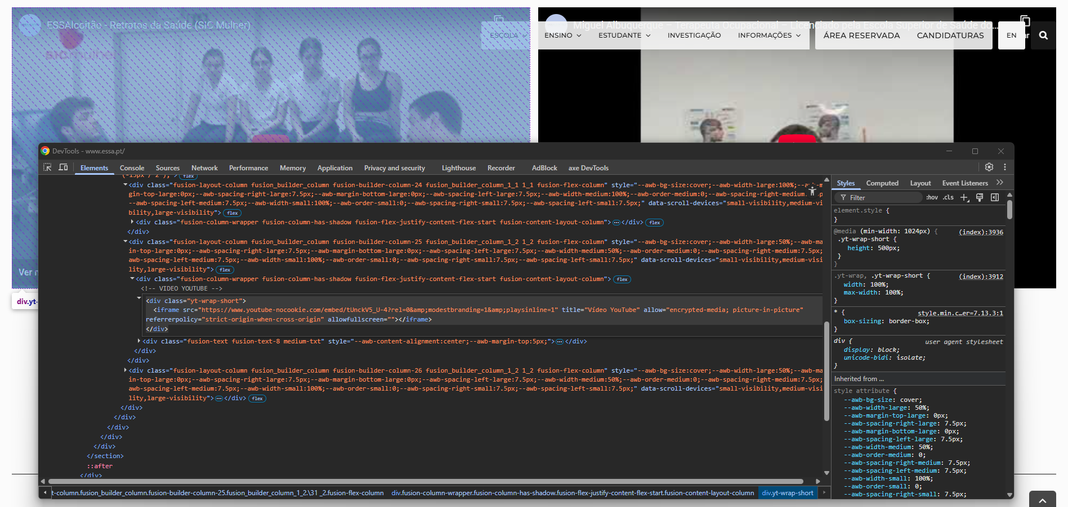
 | Listagem de evidências
 |  |  |  |  | Notas:
 |  |  |  |  | Os vídeos incorporados no site utilizam o player do YouTube, cujo markup <iframe> foi preparado com atributos acessíveis (título descritivo em cada vídeo, modo no-cookie para privacidade). O player nativo do YouTube, quando carregado correctamente, disponibiliza controlos (play/pause, volume, legendas, ecrã inteiro) operáveis por rato e por teclado.

8.3
voltar à página inicial |  |  |  | 8 - ESTRUTURA DA PÁGINA
 | S | N | NA
 | x |  |  | 8.3 Quando se retira a CSS, deve ser possível reconhecer a semântica dos diversos elementos
 |  |  |  | Os elementos que estruturam o conteúdo devem estar semanticamente bem estruturados, usando os elementos de HTML apropriados a cada tipo de conteúdo, como títulos, parágrafos, listas, ...

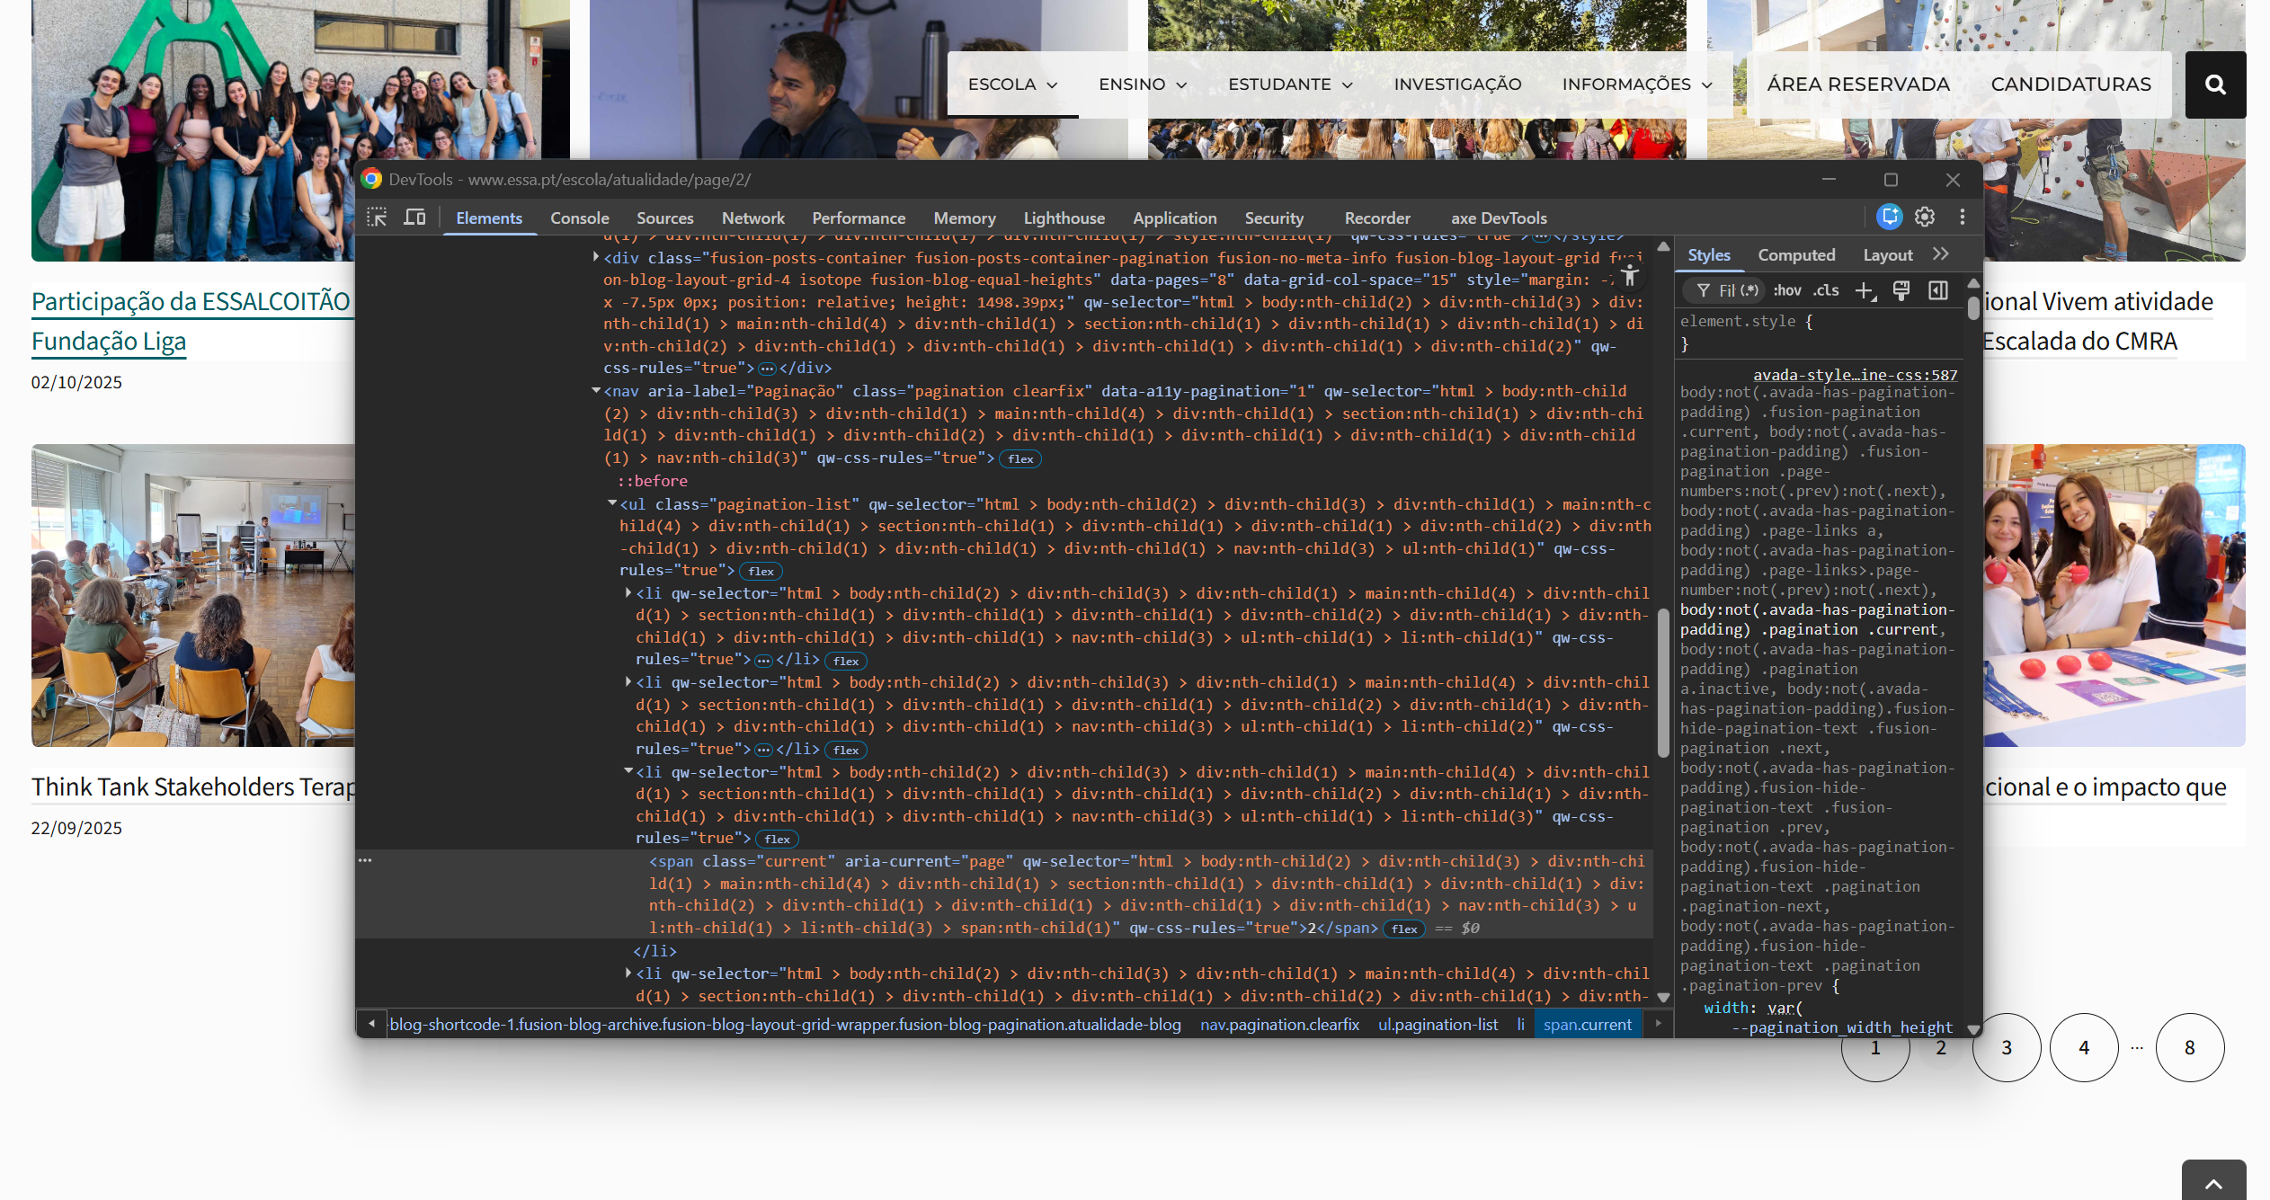
 | Listagem de evidências
 |  |  |  |  | Notas:
 |  |  |  |  | Todos os elementos interactivos do site usam marcação semântica HTML nativa, preservando o significado e a operabilidade mesmo com o CSS desactivado. Os links são <a> com href válido, os botões de acção são <a> ou <button> operáveis por teclado, os cards de conteúdo que actuam como ligações são envolvidos por um único <a> semântico (evitando o padrão anti-acessível de múltiplos links sobrepostos). As paginações estão estruturadas como <nav aria-label="Paginação"> > <ul> > <li>, com aria-current="page" na página actual e aria-label="Página N" nos restantes botões. Os títulos usam a hierarquia correcta <h1> → <h6>, e as listas usam <ul> / <ol>. Validado com AccessMonitor (10/10 em /escola/atualidade/page/2/).

8.4
voltar à página inicial |  |  |  | 8 - ESTRUTURA DA PÁGINA
 | S | N | NA
 | x |  |  | 8.4 Quando se retira a CSS, a informação relevante permanece visível
 |  |  |  | Toda a informação visível deve permanecer na página sob forma textual, quando se desativam os estilos visuais.

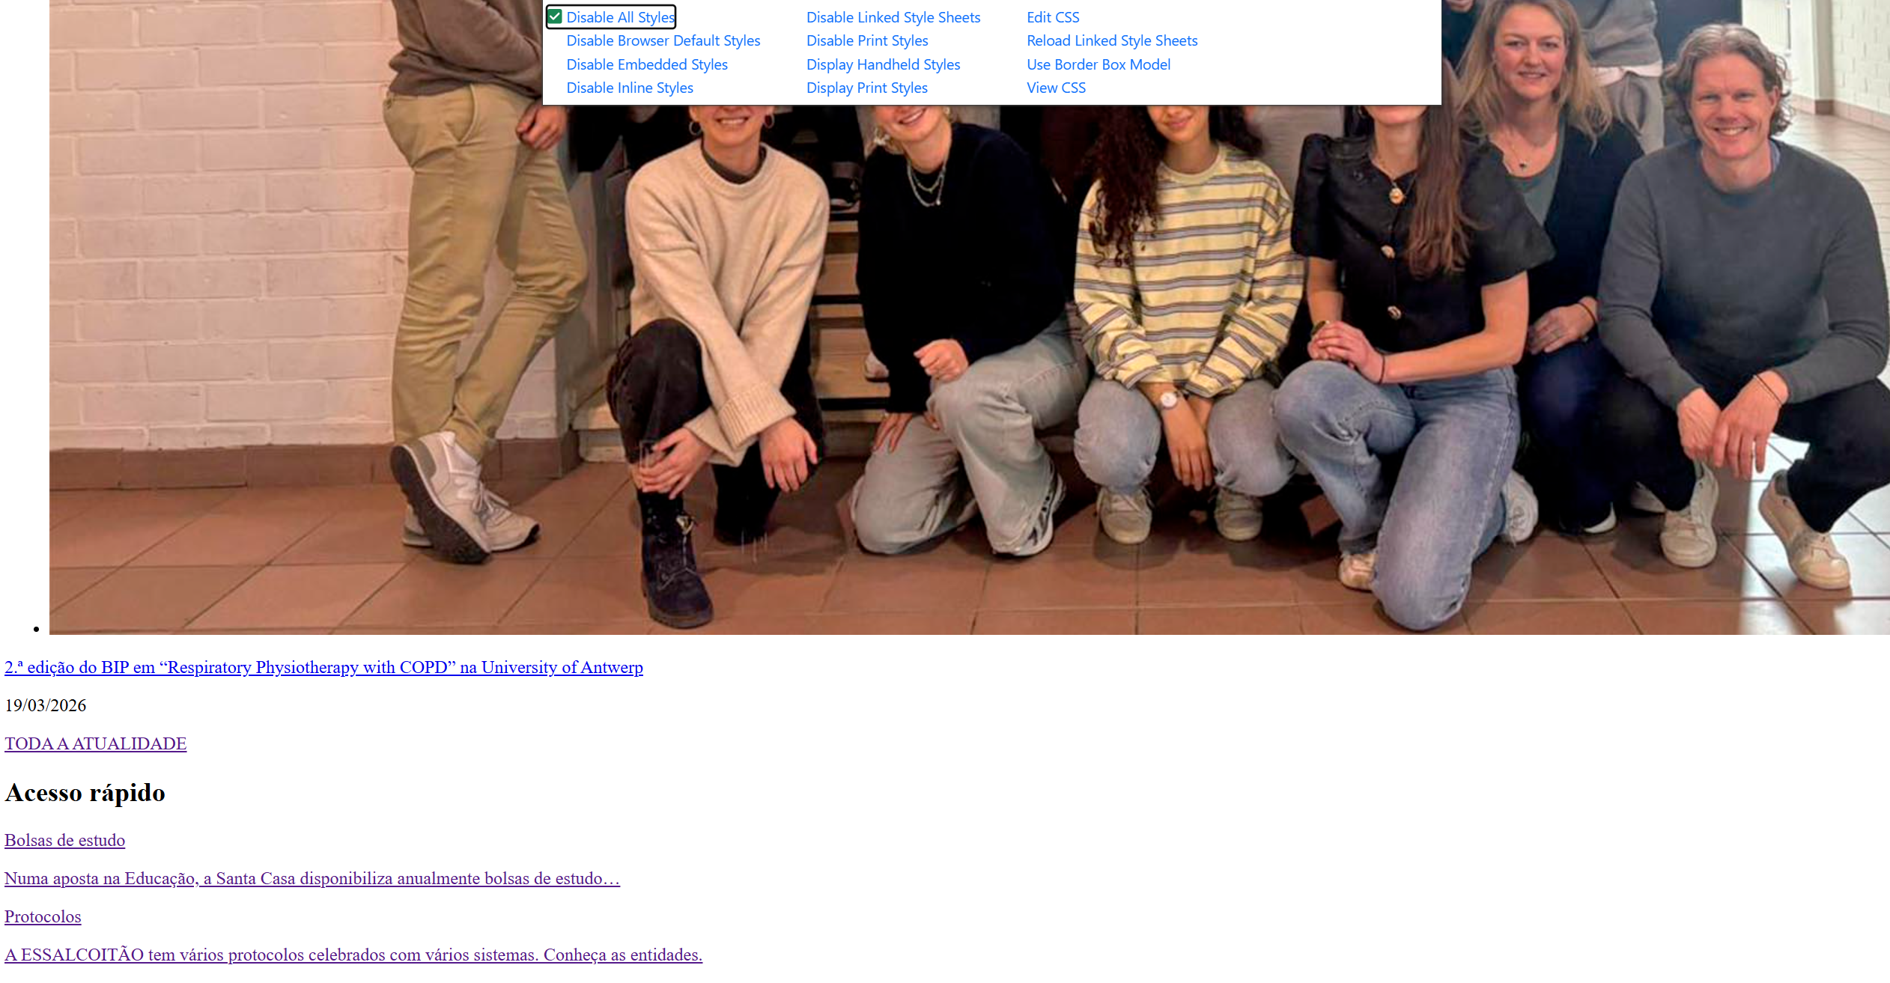
 | Listagem de evidências
 |  |  |  |  | Notas:
 |  |  |  |  | Com o CSS desactivado, todo o conteúdo relevante do site permanece visível e acessível em formato textual. Os títulos, parágrafos, listas e ligações mantêm-se legíveis numa ordem lógica. O carrossel da homepage foi substituído por um componente construído de raiz que, sem CSS, apresenta todos os slides de forma linear com os respectivos títulos, descrições e botões de acção visíveis e operáveis, em vez de dependerem de estados visuais (opacity/transform) para se manifestarem.

9.1
voltar à página inicial |  |  |  | 9 - MODAIS
 | S | N | NA
 | x |  |  | 9.1 Quando a caixa de diálogo é aberta, o foco (cursor do Browser) move-se para um elemento dentro da caixa de diálogo
 |  |  |  | Assim que a caixa de edição se sobrepõe à janela, o cursor do Browser deve saltar para dentro da caixa de diálogo.

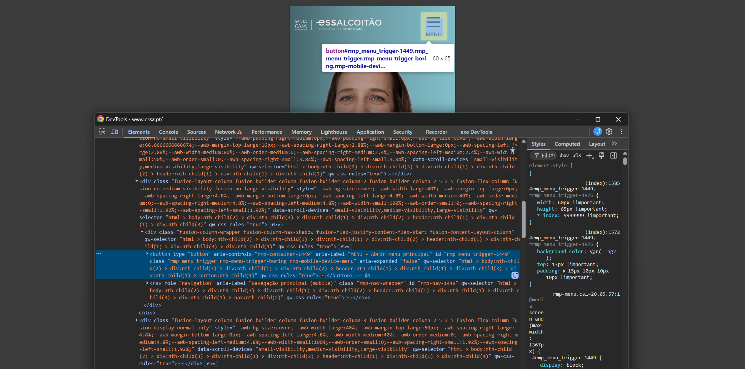
 | Listagem de evidências
 |  |  |  |  | Notas:
 |  |  |  |  | O sítio tem duas caixas de diálogo modais: o menu de navegação mobile (drawer) e a overlay do iLightbox nas galerias. Em ambos, o foco move-se para um elemento interno assim que a modal abre — no drawer, foca o botão FECHAR; no lightbox, foca o botão Fechar da toolbar. O comportamento foi implementado em JS por não ser nativo do tema.

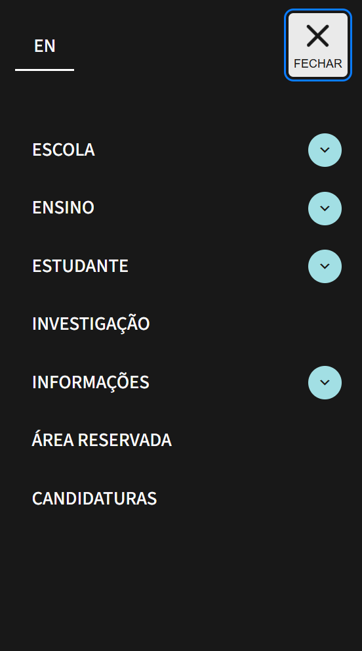

10.1
voltar à página inicial |  |  |  | 10 - FICHEIROS PDF
 | S | N | NA
 | x |  |  | 10.1 Nos ficheiros PDF é possível, no mínimo, extrair o conteúdo textual para formato TXT
 |  |  |  | Os ficheiros PDF devem ter o seu texto inteiramente extraível para que se possa passar o respetivo conteúdo para um processador de texto sem perda de informação.

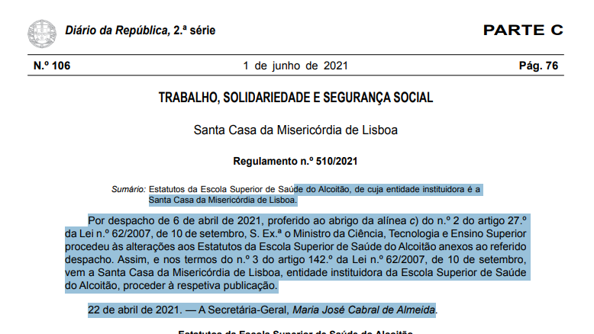
 | Listagem de evidências
 |  |  |  |  | Notas:
 |  |  |  |  | Os ficheiros PDF disponibilizados no sítio permitem a extração do conteúdo textual, garantindo compatibilidade com leitores de ecrã e processadores de texto. Os documentos identificados na auditoria (Critério de seleção Bolsas de Mérito DGES e AINST/16/00066 Decisão da Acreditação) foram substituídos por versões com camada de texto pesquisável.

